12V_12V-14Ah
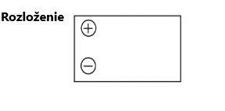
 |  | *Uviesť parameter, hodnotu ponúkanej batérie do poznámky
Batérie pre DOTS_DOSS_DOR 12V/12-14Ah | *Áno/Nie | Ponúkané parametre
Menovité napätie (12V)
10-hodinová kapacita pri 1,8V/článok (11,6Ah)
20-hodinová kapacita pri 1,8V/článok (14Ah)
Kapacita C20 / 10,5V/blok pri 20°C min.(14Ah)
Kapacita C10 / 10,8V/blok pri 20°C min.(11,6Ah)
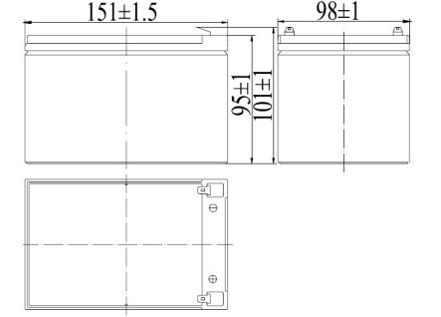
Rozmery bloku: D x Š x V (mm) – 151 (±1,5) x 98(±1) x 95(±2) výška vrátane kontaktov 101(±2)(mm)
Hmotnosť 4,2kg(-5%)
Kontakty - rozmer konektora FASTON 6,35mm
Prevádzkovanie (v plne nabitom stave) -15°C až +45°C (±2°C)
Nabíjanie -15°C až +45°C(±2°C)
Vybíjanie -15°C až +45°C(±2°C)
Strata kapacity za mesiac pri 20 °C (približne 3%)
Materiál puzdra štandardný ABS (UL94:HB)
Udržiavacie nabíjacie napätie pri 20°C (V)/Blok - 13,65 (±1 %)
Udržiavacie nabíjacie napätie pri 20°C (V)/článok - 2,275 (±1 %)
Udržiavacie nabíjacie napätie tmp zo štandardnej hodnoty pri 20°C (-3mV)
Cyklické (alebo Boost) nabíjacie napätie pri 20 °C (V)/blok 14,5 (±3 %)
Cyklické (alebo Boost) nabíjacie napätie pri 20 °C (V)/článok 2,42 (±3 %)
Cyklické nabíjacie napätie teplotného korekčného faktora zo štandardnej hodnoty pri 20°C(-4mV)
Limit priebežného nabíjacieho prúdu (A) - 3,25A (±3 %)
Limit cyklického (alebo Boost) nabíjacieho prúdu (A) - 3,25A (±3 %)
Maximálny vybíjací prúd 1 sekunda(195A)
Maximálny vybíjací prúd 1 minúta(70A)
Vnútorný odpor - podľa EN IEC 60896-21 (10,1mΩ) (±10 %)
Batérie ventilom regulované VRLA
Bezúdržbové batérie
Životnosť 12 rokov- LONG LIFE podľa Eurobat
Záruka min. 4 roky
Možnosť inštalácie a prevádzkovania v akejkoľvek orientácii okrem trvalého obrátenia na svorkách
Dátum výroby označený na obale batérie, ktorý bude trvalo čitateľný počas celej životnosti batérie DDMMRR(príklad: 010226, čo značí dátum 01.02.2026)
Dodávka batérií nie starších ako 4 mesiace od dátumu výroby
Certifikát výrobcu
Vyhlásenie o zhode
Datasheet s vyznačením všetkých požadovaných parametrov

12V 9Ah
 |  | *Uviesť parameter, hodnotu ponúkanej batérie do poznámky
Batérie pre UPS 12V/9Ah | *Áno/Nie | Ponúkané parametre
Menovité napätie (12V)
Kapacita C20 / 10,5V/blok pri 25°C min.(8,8Ah)
Kapacita C10 / 10,8V/blok pri 25°C min.(8,2Ah)
Rozmery bloku: D x Š x V (mm) – 151 (±1,5) x 65(±1) x 94(±1) výška vrátane kontaktov 100(±1)(mm)
Hmotnosť 2,60kg(-5%)
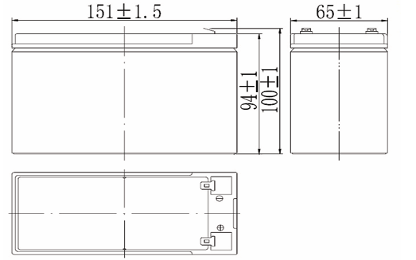
Kontakty - rozmer konektora FASTON 6,35mm
Prevádzkovanie (v plne nabitom stave) -20°C až +50°C (±2°C)
Nabíjanie -5°C až +45°C(±2°C)
Vybíjanie -15°C až +45°C(±2°C)
Strata kapacity za mesiac pri 25 °C (približne 3%)
Materiál puzdra štandardný ABS (UL94:HB)
Udržiavacie nabíjacie napätie pri 25°C (V)/Blok - 13,65 (±1 %)
Udržiavacie nabíjacie napätie pri 25°C (V)/článok - 2,275 (±1 %)
Udržiavacie nabíjacie napätie tmp zo štandardnej hodnoty pri 25°C (-3mV)
Cyklické (alebo Boost) nabíjacie napätie pri 25 °C (V)/blok 14,58 (±3 %)
Cyklické (alebo Boost) nabíjacie napätie pri 25 °C (V)/článok 2,43 (±3 %)
Cyklické nabíjacie napätie teplotného korekčného faktora zo štandardnej hodnoty pri 25°C(-4mV)
Limit priebežného nabíjacieho prúdu (A) - 2,7A (±3 %)
Limit cyklického (alebo Boost) nabíjacieho prúdu (A) - 2,7A (±3 %)
Maximálny vybíjací prúd 5 sekúnd,150A (±3 %)
Vnútorný odpor - (19mΩ) (±10 %)
Batérie ventilom regulované VRLA
Bezúdržbové batérie
Životnosť 12 rokov- LONG LIFE podľa Eurobat
Záruka min. 4 roky
Možnosť inštalácie a prevádzkovania v akejkoľvek orientácii okrem trvalého obrátenia na svorkách
Dátum výroby označený na obale batérie, ktorý bude trvalo čitateľný počas celej životnosti batérie DDMMRR(príklad: 010226, čo značí dátum 01.02.2026)
Dodávka batérií nie starších ako 4 mesiace od dátumu výroby
Certifikát výrobcu
Vyhlásenie o zhode
Datasheet s vyznačením všetkých požadovaných parametrov

12V 70Ah
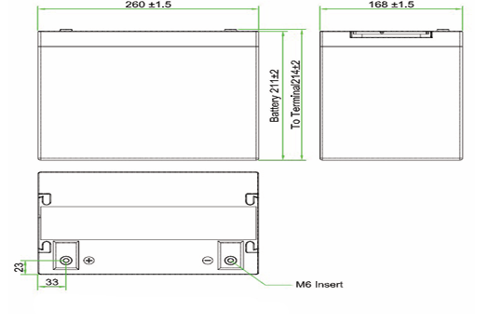
 |  | *Uviesť parameter, hodnotu ponúkanej batérie do poznámky
Batérie pre UPS 12V/70Ah | *Áno/Nie | Ponúkané parametre
Menovité napätie (12V)
10-hodinová kapacita pri 1,8V/článok (76,9Ah)
20-hodinová kapacita pri 1,8V/článok (83Ah)
Rozmery bloku: D x Š x V (mm) – 260 (±1,5) x 168(±1,5) x 211(±2) výška vrátane kontaktov 214(±2)(mm)
Hmotnosť 24,7kg(-5%)
Spojovací materiál M6 závitová skrutka 16mm= samec (pripojovací vodič je ukončený očkom pre M6) vrátane základných prepojov
Uťahovací moment(5-7Nm)
Prevádzkovanie (v plne nabitom stave) -20°C až +50°C (±2°C)
Nabíjanie -15°C až +45°C(±2°C)
Vybíjanie -15°C až +45°C(±2°C)
Strata kapacity za mesiac pri 20 °C (približne 3%)
Materiál puzdra štandardný ABS (UL94:HB)
Udržiavacie nabíjacie napätie pri 20°C (V)/Blok - 13,68 (±1 %)
Udržiavacie nabíjacie napätie pri 20°C (V)/článok - 2,28 (±1 %)
Udržiavacie nabíjacie napätie tmp zo štandardnej hodnoty pri 20°C (-3mV)
Cyklické (alebo Boost) nabíjacie napätie pri 20°C (V)/blok 14,22 (±3 %)
Cyklické (alebo Boost) nabíjacie napätie pri 20°C (V)/článok 2,37 (±3 %)
Cyklické nabíjacie napätie teplotného korekčného faktora zo štandardnej hodnoty pri 20°C(-5mV)
Skratový prúd pri 20°C - 2100A(±5 %)
Vnútorný odpor - (4,7mΩ) (±10 %)
Batérie ventilom regulované VRLA
Bezúdržbové batérie
Životnosť 12 rokov- LONG LIFE podľa Eurobat
Záruka min. 4 roky
Možnosť inštalácie a prevádzkovania v akejkoľvek orientácii okrem trvalého obrátenia na svorkách
Dátum výroby označený na obale batérie, ktorý bude trvalo čitateľný počas celej životnosti batérie DDMMRR(príklad: 010226, čo značí dátum 01.02.2026)
Dodávka batérií nie starších ako 4 mesiace od dátumu výroby
Certifikát výrobcu
Vyhlásenie o zhode
Datasheet s vyznačením všetkých požadovaných parametrov

